ფორმა
 | ფოტო | დასახელება | ტექნიკური მახასიათებლები | რაოდენობა | ფასი(ერთეული) | ფასი(ჯამური)
1 | 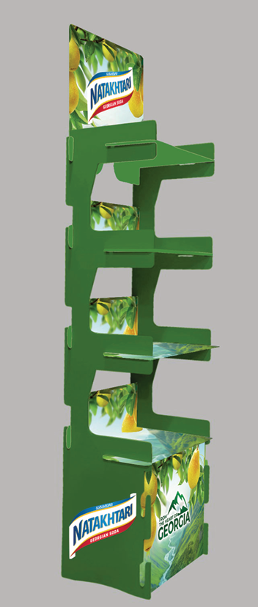 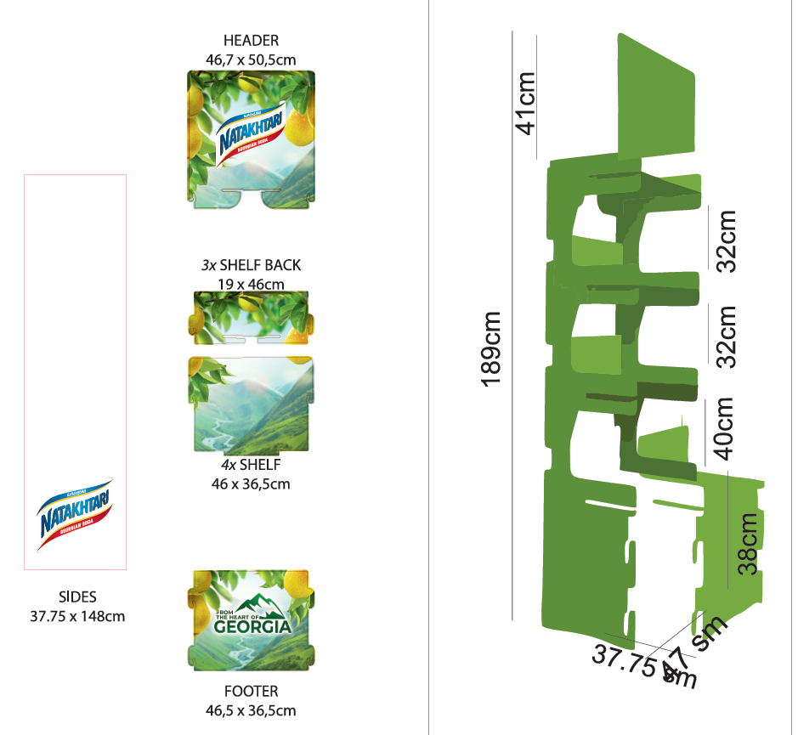 | სტენდი | მწვანე აკრილი(ან პრიალა ან მატი) რუტერზე დაჭრილი.დაბეწდილი და ამოსერილი სტიკერები | 100
 |  |  |  |  | 0 | 0

 |  | შემოთავაზების პირობები ძალაშია:
 |  | კომპანიის დასახელება:
 |  | საიდენტიფიკაციო კოდი:
 |  | ელ-ფოსტა: |  |  | ხელმოწერა:
 |  | საკონტაქტო ნომერი:
 |  | საკონტაქტო პირი:
 |  | მისამართი:

